Übersichtskarte Los 7
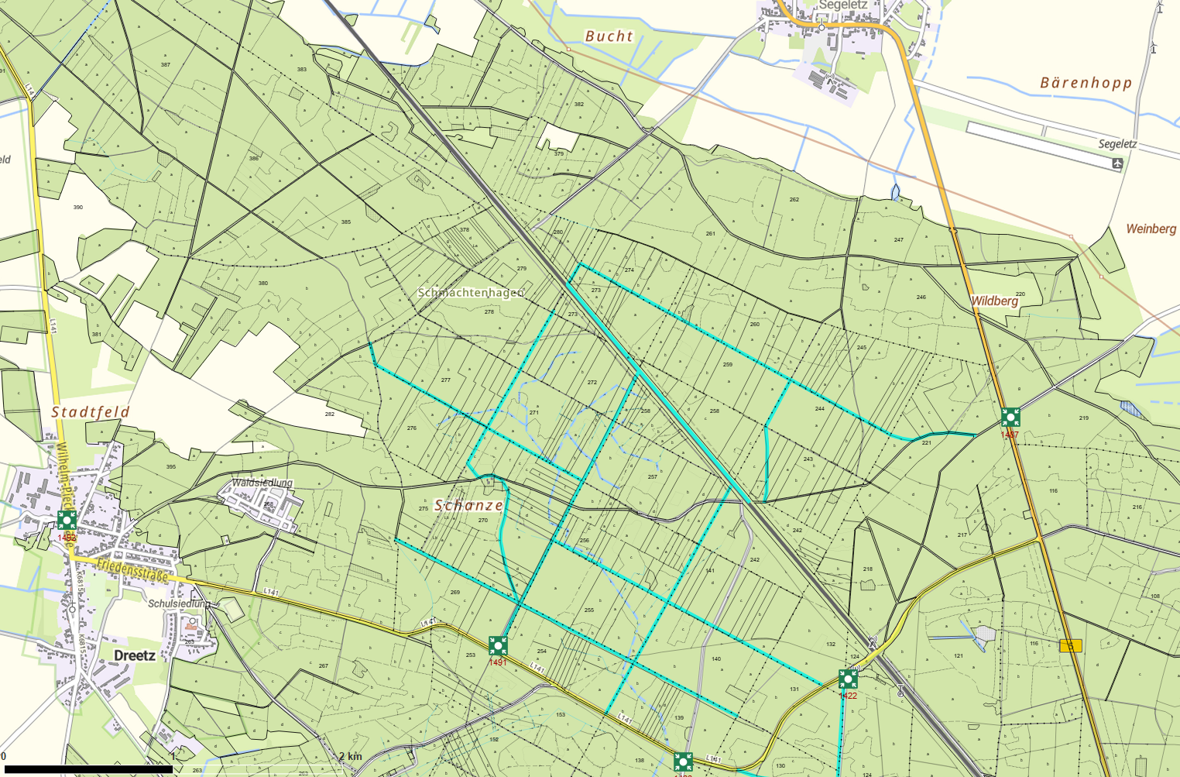
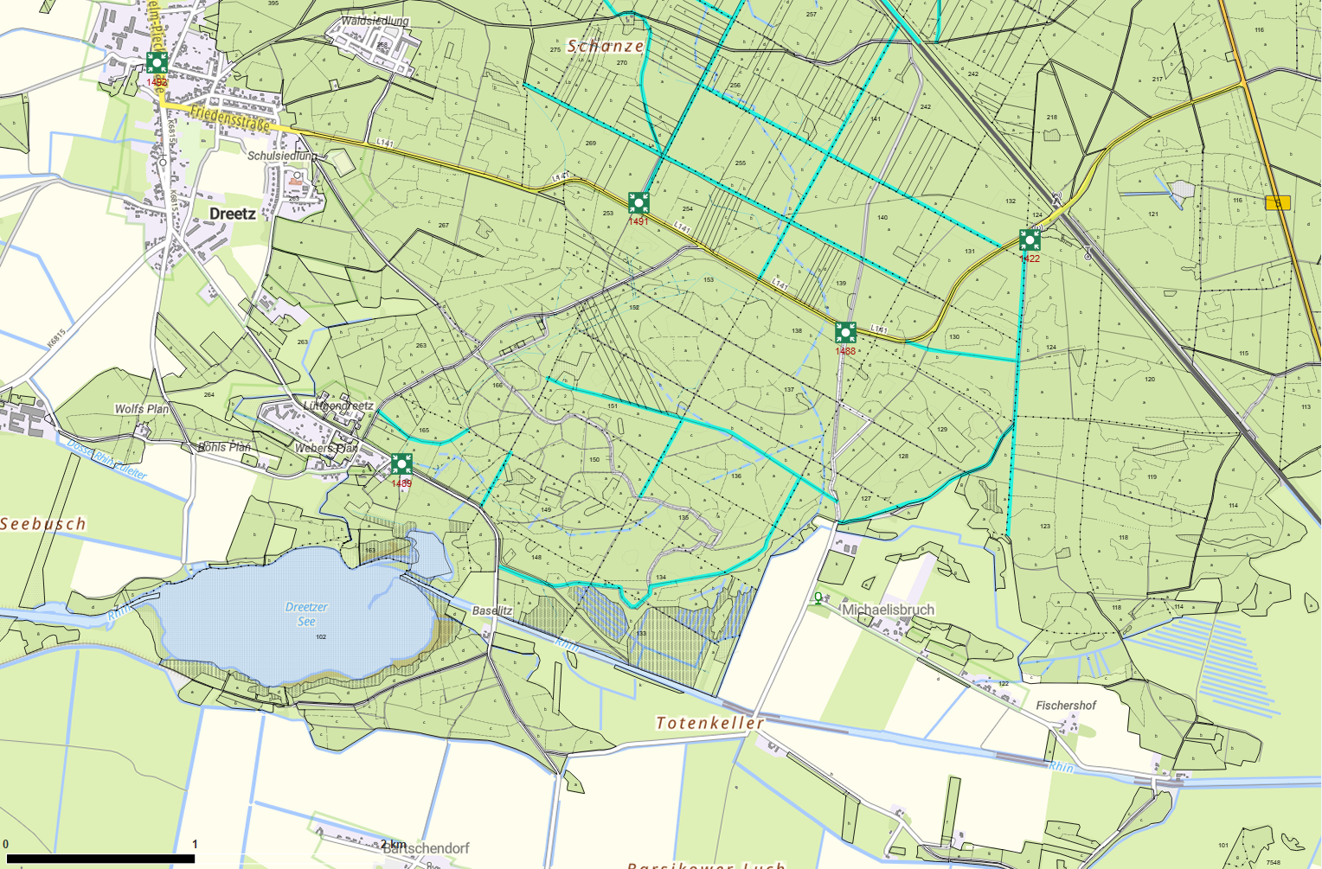
Übersichtskarte |  | Revier: | Schäferberg
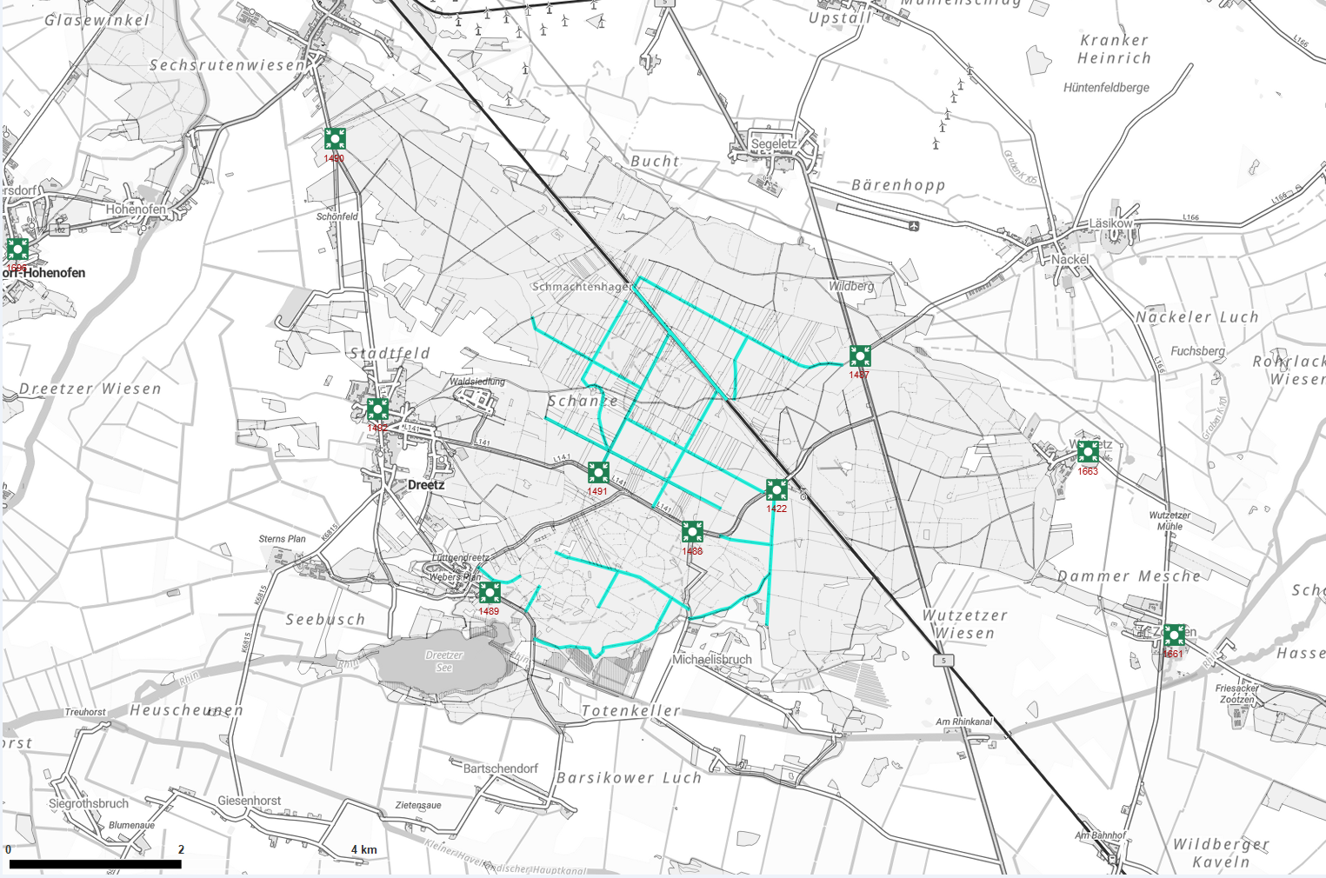

 | Rettungspunkt mit Nummer |  |  | Lage der Flächen
Detailkarte |  | Revier: | Schäferberg | Los: | 7
 |  |  |  | Teilmaßnahme: | 1

